DECORATIVE PRICE LIST
 |  |  | Tamás Pintér Sales Executive of MAX-FLIZ Hungary , Slovakia , Spain mobil: +36 30 601 0606 e-mail: tamas.pinter@maxfliz.pl website: https://max-light.com |  |  |  |  | 2025 OCTOBER
FAMILY | ITEM NO | NAME | DESCRIPTION | € NET PRICE | JAVASOLT BRUTTÓ FOGYASZTÓI HUF ÁR | EAN | IP | LIGHT SOURCE | CATEGORY
AKIKO P0467 | P0467 | MAXLIGHT P0467 PENDANT LAMP AKIKO | Moc/Power: 16W LED, 1280 LM, CRI 80+, 3000K H: 150 cm, Ø: 20 cm, h: 30 cm Wykończenie/Detail finishing: czarne/black Materiał/Material: metal, szkło mleczne/metal, opal glass Zawiera zasilacz LED /LED driver included | 153 € | 85,453 HUF | 5903351012461 | IP20 | LED | PENDANT
AKIKO P0468 | P0468 | MAXLIGHT P0468 PENDANT LAMP AKIKO | Moc/Power: 23W LED, 1840 LM, CRI 80+, 3000K H: 180 cm, Ø: 20 cm, h: 45 cm Wykończenie/Detail finishing: czarne/black Materiał/Material: metal, szkło mleczne/metal, opal glass Zawiera zasilacz LED /LED driver included | 192 € | 107,087 HUF | 5903351012478 | IP20 | LED | PENDANT
ALEXIA P0638D | P0638D | MAXLIGHT P0638D PENDANT LAMP ALEXIA 45W | Moc/Power: 45W LED 2889LM, 3000K Ø: 74 cm, H: 180 cm Wykończenie/Detail finishing: złote/gold Materiał/Material/: metal/akryl, metal/acrylic Zawiera zasilacz LED /LED driver included | 1,684 € | 941,069 HUF | 5903351025270 | IP20 | LED | PENDANT
ALEXIA W0406D | W0406D | MAXLIGHT W0406D WALL LAMP ALEXIA 15W | Moc/Power: 15W LED 963LM, 3000K Ø: 40 cm, D: 8 cm Wykończenie/Detail finishing: złote/gold Materiał/Material/: metal/akryl, metal/acrylic Zawiera zasilacz LED /LED driver included | 501 € | 280,157 HUF | 5903351025188 | IP21 | LED | WALL LAMP
ALLURE P0541 | P0541 | MAXLIGHT P0541 PENDANT LAMP ALLURE | Moc/Power: 14 x 3W LED 3000K 1555LM Ø: 60 cm, H: 105 cm Wykończenie/Detail finishing: złoty matowy/matt gold Materiał/Material/: metal/szkło, metal/glass Zawiera zasilacz LED /LED driver included | 889 € | 496,495 HUF | 5903351013383 | IP20 | LED | PENDANT
ALLURE P0643 | P0643 | MAXLIGHT P0643 PENDANT LAMP ALLURE 51W | Moc/Power: 51W LED 3000K 815LM L: 92 cm, W: 43 cm, H: 80 cm Wykończenie/Detail finishing: złoty matowy/matt gold Materiał/Material/: metal/szkło, metal/glass Zawiera zasilacz LED /LED driver included | 654 € | 365,611 HUF | 5903351025065 | IP20 | LED | PENDANT
ALLURE W0354 | W0354 | MAXLIGHT W0354 WALL LAMP ALLURE 10L | Moc/Power: 10 x 4,3W LED 3000K 1450 LM L: 122 cm, H:47 cm, D: 15 cm Wykończenie/Detail finishing: złoty matowy/matt gold Materiał/Material/: metal/szkło, metal/glass Zawiera zasilacz LED /LED driver included" | 482 € | 269,340 HUF | 5903351013352 | IP20 | LED | WALL LAMP
ALLURE W0355 | W0355 | MAXLIGHT W0355 WALL LAMP ALLURE 1L CHAMPAGNE GLASS | Moc/Power: 1 x 5W LED 3000K 190LM Ø : 28 cm, D: 11 cm Wykończenie/Detail finishing: złoty matowy/matt gold Materiał/Material/: metal/szkło, metal/glass Zawiera zasilacz LED /LED driver included | 105 € | 58,411 HUF | 5903351013369 | IP20 | LED | WALL LAMP
ALLURE W0356 | W0356 | MAXLIGHT W0356 WALL LAMP ALLURE 1L CLEAR GLASS | Moc/Power: 1 x 5W LED 3000K 190LM Ø :28 cm, D: 11 cm Wykończenie/Detail finishing: złoty matowy/matt gold Materiał/Material/: metal/szkło, metal/glass Zawiera zasilacz LED /LED driver included | 105 € | 58,411 HUF | 5903351013376 | IP20 | LED | WALL LAMP
ALLURE W0357 | W0357 | MAXLIGHT W0357 WALL LAMP ALLURE 5L | Moc/Power: 5 x 5W LED 3000K 850 LM L: 55 cm, H: 30 cm D: 15 cm Wykończenie/Detail finishing: złoty matowy/matt gold Materiał/Material/: metal/szkło, metal/glass Zawiera zasilacz LED /LED driver included | 248 € | 138,456 HUF | 5903351013390 | IP20 | LED | WALL LAMP
AMALFI P0577 | P0577 | MAXLIGHT P0577 PENDANT LAMP AMALFI I NATURAL | Moc/Power: 1 x max 15W E27 Ø: 45 cm, H: max 165 cm Wykończenie/Detail finishing: białe/white Materiał/Material/: pleciony papier/weaved paper Nie zawiera żarówek/bulb not included | 56 € | 31,044 HUF | 5903351013253 | IP20 | E27 | PENDANT
AMALFI P0578 | P0578 | MAXLIGHT P0578 PENDANT LAMP AMALFI II NATURAL | Moc/Power: 1 x max 15W E27 Ø: 45 cm, H: max 165 cm Wykończenie/Detail finishing: białe/white Materiał/Material/: pleciony papier/weaved paper Nie zawiera żarówek/bulb not included | 75 € | 41,645 HUF | 5903351013246 | IP20 | E27 | PENDANT
AMALFI P0579 | P0579 | MAXLIGHT P0579 PENDANT LAMP AMALFI I BLACK | Moc/Power: 1 x max 15W E27 Ø: 45 cm, H: max 165 cm Wykończenie/Detail finishing: czarne/black Materiał/Material/: pleciony papier/weaved paper Nie zawiera żarówek/bulb not included | 56 € | 31,044 HUF | 5903351013260 | IP20 | E27 | PENDANT
AMALFI P0580 | P0580 | MAXLIGHT P0580 PENDANT LAMP AMALFI II BLACK | Moc/Power: 1 x max 15W E27 Ø: 45 cm, H: max 165 cm Wykończenie/Detail finishing: czarne/black Materiał/Material/: pleciony papier/weaved paper Nie zawiera żarówek/bulb not included | 74 € | 41,104 HUF | 5903351013277 | IP20 | E27 | PENDANT
AMOR W0418 | W0418 | MAXLIGHT W0418 WALL LAMP AMOR 12W, IP44 | Moc/Power: 12W LED 1120LM, 3000K W: 9 cm, D: 6,7 cm, H: 61 cm Wykończenie/Detail finishing: złote/gold Materiał/Material/: metal/trawertyn, metal/travertine Zawiera zasilacz LED /LED driver included | 87 € | 48,568 HUF | 5903351025102 | IP44 | LED | WALL LAMP
AMSTERDAM C0059 | C0059 | MAXLIGHT C0059 CEILING AMSTERDAM 80 cm | Moc/Power: 8 x 40W E14 230V H: 55 cm, Ø 80 cm Wykończenie/Detail finishing: chrom/chrome Materiał/Material/: metal, szkło, tkanina, akryl/metal, glass, fabric, acrylic Nie zawierażarówek/bulbs excluded | 770 € | 430,512 HUF | 5903351000031 | IP20 | E14 | PENDANT
AMSTERDAM C0060 | C0060 | MAXLIGHT C0060 CEILING AMSTERDAM 60 cm | Moc/Power: 5 x 40W E14 230V H: 55 cm, Ø 60 cm Wykończenie/Detail finishing: chrom/chrome Materiał/Material/: metal, szkło, tkanina, akryl/metal, glass, fabric, acrylic Nie zawierażarówek/bulbs excluded | 549 € | 306,875 HUF | 5903351000048 | IP20 | E14 | PENDANT
AQUA IP65 H0045 | H0045 | MAXLIGHT H0045 RECESSED AQUA IP65 ROUND CHROME | Moc/Power: 1 x 35W GU5.3 12V, IP65 H: 3,8 cm, Ø: 8,5 cm Otwór montażowy Ø/Mounting hole: 7 cm Wykończenie/Detail finishing: chrom/chrome Materiał/Material: metal, szkło/metal, glass Nie zawiera żarówek/bulbs excluded | 15 € | 8,653 HUF | 5903351004183 | IP65 | GU5,3 | RECESSED
...
 |  |  |  |  |  |  |  | 2025 OCTOBER
 |  |  |  | 883 € | 493,358 HUF | 5903351012751 | IP20 | LED | FLOOR
 |  |  |  | 728 € | 406,823 HUF | 5903351007108 | IP20 | LED | PENDANT
 |  |  |  | 728 € | 406,823 HUF | 5903351012324 | IP20 | LED | PENDANT
 |  |  |  | 489 € | 273,451 HUF | 5903351007115 | IP20 | LED | TABLE
 |  |  |  | 489 € | 273,451 HUF | 5903351012768 | IP21 | LED | TABLE
 |  |  |  | 95 € | 53,003 HUF | 5903351011976 | IP20 | E27 | PENDANT
 |  |  |  | 30 € | 16,874 HUF | 5903351024037 | IP44 | LED | CEILING
 |  |  |  | 30 € | 16,874 HUF | 5903351024044 | IP44 | LED | CEILING
 |  |  |  | 19 € | 10,709 HUF | 5903351024013 | IP44 | LED | CEILING
 |  |  |  | 19 € | 10,709 HUF | 5903351024020 | IP44 | LED | CEILING
 |  |  |  | 134 € | 74,636 HUF | 5903351025423 | IP20 | LED | PENDANT | 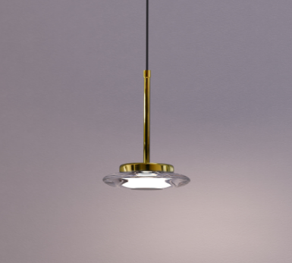 | NEW ITEM AVAILABLE IN DECEMBER
 |  |  |  | 114 € | 63,820 HUF | 5903351025324 | IP20 | LED | WALL LAMP |  | NEW ITEM AVAILABLE IN DECEMBER
 |  |  |  | 2,112 € | 1,180,013 HUF | 5903351010115 | IP20 | LED | PENDANT
 |  |  |  | 803 € | 448,684 HUF | 5903351010146 | IP20 | LED | PENDANT
 |  |  |  | 77 € | 43,159 HUF | 5903351024051 | IP20 | LED | WALL LAMP
 |  |  |  | 114 € | 63,711 HUF | 5903351024068 | IP20 | LED | WALL LAMP
 |  |  |  | 77 € | 43,159 HUF | 5903351024075 | IP20 | LED | WALL LAMP
 |  |  |  | 114 € | 63,711 HUF | 5903351024082 | IP20 | LED | WALL LAMP
 |  |  |  | 16 € | 9,194 HUF | 5903351001793 | IP20 | GU10 AR111 | RECESSED
 |  |  |  | 16 € | 9,194 HUF | 5903351003650 | IP20 | GU10 AR111 | RECESSED
 |  |  |  | 85 € | 47,594 HUF | 5903351013215 | IP20 | E14 | PENDANT
...

TRACK LIGHTS
 | If you're interested in purchasing Smart Home products, remember that the Zigbee Smart Home gateway is the central control element for products from ZIGBEE\TUYA. |  |  |  |  | Konfigurator (max-light.com)
BLACK | WHITE | REFLEKTORY |  |  |  |  |  |  | ON/OFF
M0001N M0001D M0001Z | M0023N M0023Z | 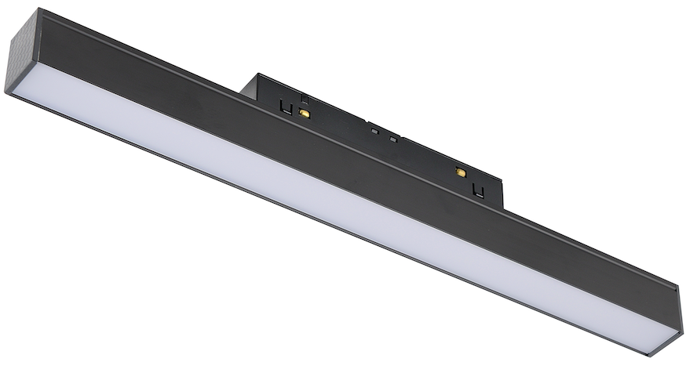 | 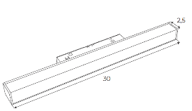 | Lampa magnetyzna liniowa 30 cm 12W | Linear magnetic lamp 30 cm 12W | 12W | 300*25*H45 | Description：21wide magnetic linear BODY COL：oxidation black Material：ALEVEL Aluminum Light Source：bridgelux | CCT= 3000K 634.27 lm
M0002N M0002D M0002Z | M0024N M0024Z |  |  | Lampa magnetyczna liniowa 60cm 18W | Linear magnetic lamp 60cm 18W | 18W | 600*25*H45 | Description：21wide magnetic linear BODY COL：oxidation black Material：ALEVEL Aluminum Light Source：bridgelux | CCT= 3000K 1125.71 lm
M0003N M0003D M0003Z | M0025N M0025Z |  | 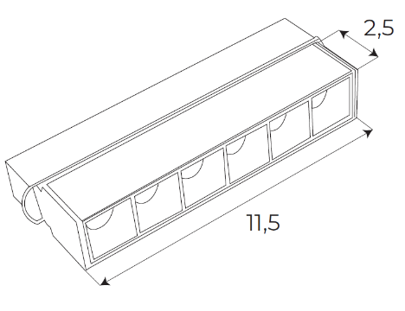 | Reflektor magnetyczny liniowy 11.5cm 6W | Linear magnetic reflector 11.5cm 6W | 6W | 118*25*H45 Beam Angle：24° | Description：21wide magnetic 6 pcs grilling BODY COL：oxidation black Material：A LEVEL Aluminum Light Source：OSRAM3030 | CCT= 3000K 340.13 lm
M0004N M0004D M0004Z | M0026N M0026Z | 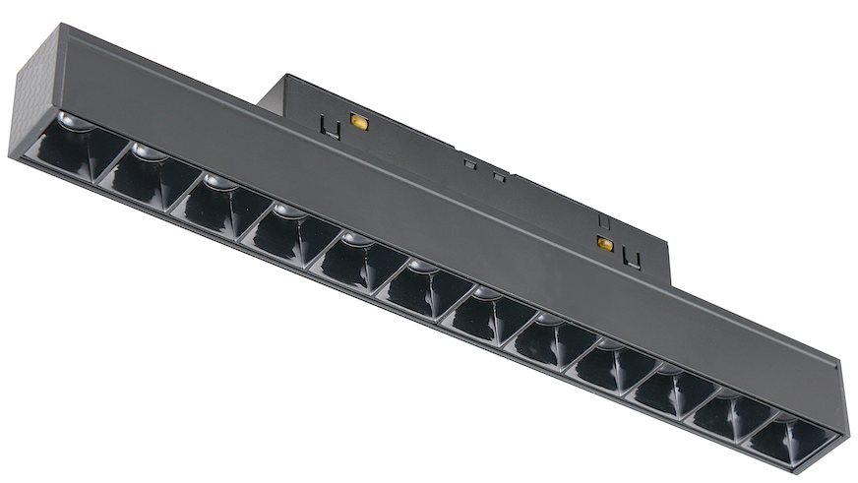 | 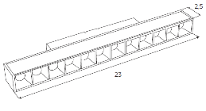 | Reflektor magnetyczny liniowy 23cm 12W | Linear magnetic reflector 23cm 12W | 12W | 232*25*H45 Beam Angle：24° | Description：21wide magnetic 12 pcs grilling BODY COL：oxidation black Material：A LEVEL Aluminum Light Source：bridgelux | CCT= 3000K 665.95 lm
M0005N M0005D M0005Z | M0027N M0027Z | 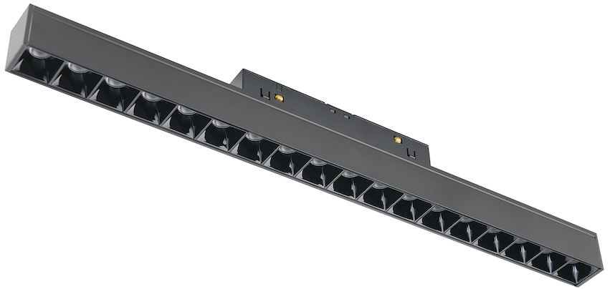 | 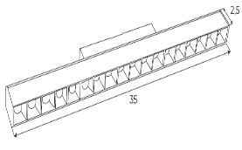 | Reflektor magnetyczny liniowy 35cm 18W | Linear magnetic reflector 35cm 18W | 18W | 346*25*H45 Beam Angle：24° | Description：21wide magnetic 18 pcs grilling BODY COL：oxidation black Material：A LEVEL Aluminum Light Source：bridgelux | CCT= 3000K 1048.8 lm
M0006N M0006D M0006Z | M0028N M0028Z |  | 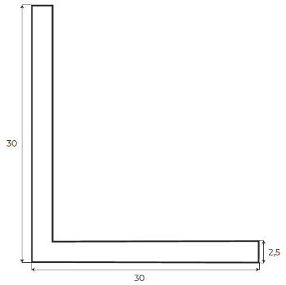 | Lampa magnetyczna narożna 30x30 18W | Magnetic corner lamp 30x30 18W | 18W | 300*300 | Description：21wide magnetic linear BODY COL：oxidation black Material：ALEVEL Aluminum Light Source：bridgelux | CCT= 3000K 1110.89 lm
M0007N M0007D M0007Z | M0029N M0029Z | 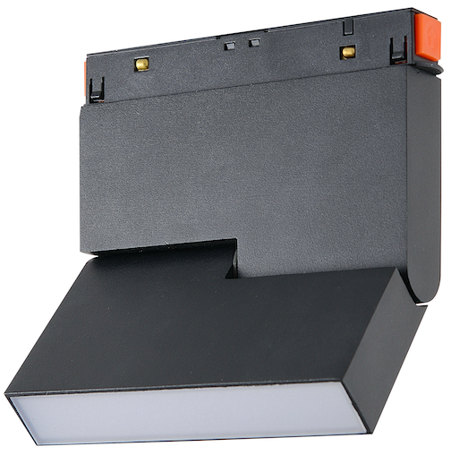 | 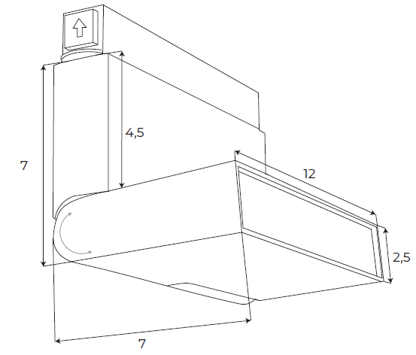 | Lampa magnetyczna łamana 12cm 6W | Magnetic adjustable lamp 12 cm 6W | 6W |  | Description：21wide magnetic adjustable linear BODY COL：Sand black Material：A LEVEL Aluminum Light Source：bridgelux | CCT= 3000K 322.58 lm
M0008N M0008D M0008Z | M0030N M0030Z | 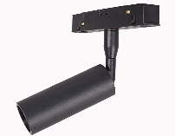 | 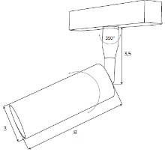 | Reflektor magnetyczny 5W | Magnetic reflector 5W | 5W | φ30*H80 Beam Angle：24° | Description：21wide magnetic adjustable spot BODY COL：Sand black Material：A LEVEL Aluminum Light Source：OSRAM | CCT= 3000K 361.48 lm
M0009N M0009D M0009Z | M0031N M0031Z | 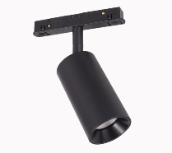 | 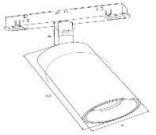 | Reflektor magnetyczny 12W | Magnetic reflector 12W | 12W | φ53*H100 Beam Angle：24° | Description：21wide magnetic adjustable spot BODY COL：Sand black Material：A LEVEL Aluminum Light Source：OSRAM | CCT= 3000K 663.71 lm
M0010N M0010D M0010Z | M0032N M0032Z | 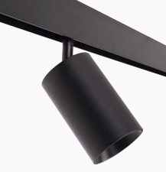 | 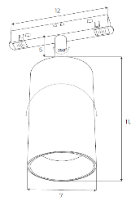 | Reflektor magnetyczny 20W | Magnetic reflector 20W | 20W | φ70*H115 Beam Angle：24° | Description：21wide magnetic adjustable spot BODY COL：Sand black Material：A LEVEL Aluminum Light Source：OSRAM | CCT= 3000K 1332.1 lm
M0011N M0011D M0011Z | M0033N M0033Z | 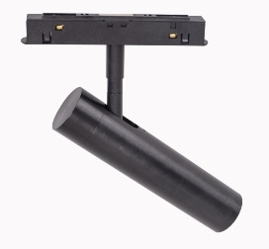 | 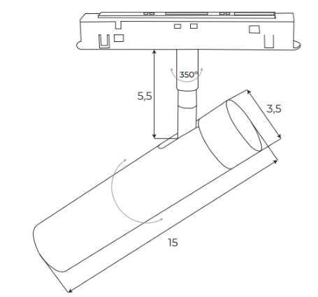 | Reflektor magnetyczny 8W | Magnetic reflector 8W | 8W |  | Description：21wide magnetic adjustable spot BODY COL：Sand black Material：A LEVEL Aluminum Light Source：OSRAM | CCT= 3000K 578.368 lm
M0012N M0012D M0012Z | M0034N M0034Z |  |  | Lampa magnetyczna wisząca 5W | Magnetic pendant lamp 5W | 5W |  | Description：21wide magnetic hanging BODY COL：Sand black Material：A LEVEL Aluminum Light Source：OSRAM | CCT= 3000K 361.48 lm
M0013N M0013D M0013Z | M0041N M0041Z | 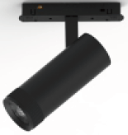 | 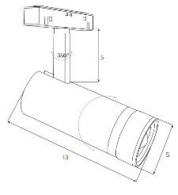 | Reflektor magnetyczny 12W | Magnetic reflector 12W | 12W | Beam angle: 15-58 | Description：21wide magnetic hanging BODY COL：Sand black Material：A LEVEL Aluminum Light Source：OSRAM | CCT:3000K 783.846lm
M0014N M0014D M0014Z | M0042N M0042Z | 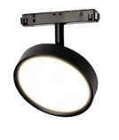 | 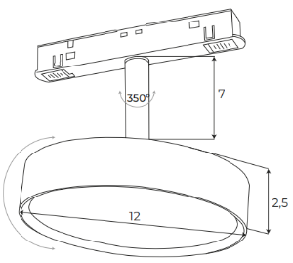 | Lampa magnetyczna 11.5W | Magnetic lamp 11.5W | 11,5W |  | Description：21wide magnetic hanging BODY COL：Sand black Material：A LEVEL Aluminum Light Source：OSRAM | CCT:3000K 855.016 lm
M0015N M0015D M0015Z | M0043N M0043Z | 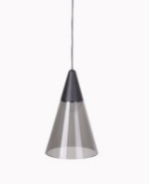 | 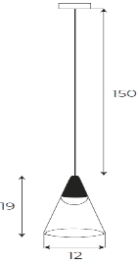 | Lampa magnetyczna wisząca 6W | Magnetic pendant lamp 6W | 6W |  | Description：21wide magnetic hanging BODY COL：Sand black Material：A LEVEL Aluminum/GLASS Light Source：OSRAM | CCT:3000K 187.301 lm
M0016N M0016D M0016Z | M0044N M0044Z | 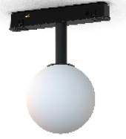 | 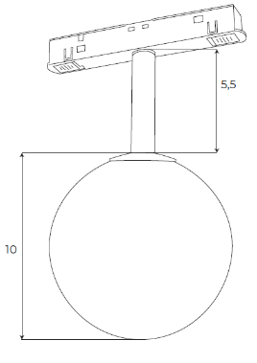 | Lampa magnetyczna 6W | Magnetic lamp 6W | 6W |  | Description：21wide magnetic hanging BODY COL：Sand black Material：A LEVEL Aluminum/PC Light Source：OSRAM | CCT:3000K 525.197lm
M0017N M0017D M0017Z | M0045N M0045Z | 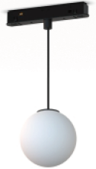 |  | Lampa magnetyczna wisząca 6W | Magnetic pendant lamp 6W | 6W |  | Description：21wide magnetic hanging BODY COL：Sand black Material：A LEVEL Aluminum/PC Light Source：OSRAM | CCT:3000K 525.197lm
M0018N M0018D M0018Z | M0046N M0046Z | 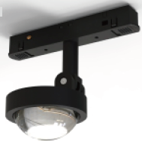 | 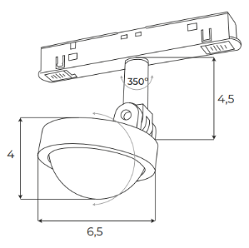 | Lampa magnetyczna 8W | Magnetic lamp 8W | 8W | Beam angle: 40° | Description：21wide magnetic hanging BODY COL：Sand black Material：A LEVEL Aluminum Light Source：OSRAM | CCT:3000K 766.559 lm
M0019N M0019D M0019Z | M0047N M0047Z | 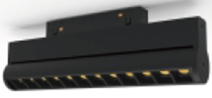 | 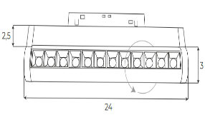 | Reflektor magnetyczny liniowy 24cm 12W | Linear magnetic reflector 24cm 12W | 12W | Beam angle: 36° | Description：21wide magnetic hanging BODY COL：Sand black Material：A LEVEL Aluminum Light Source：OSRAM | CCT:3000K 741.542lm
M0020N M0020D M0020Z | M0048N M0048Z | 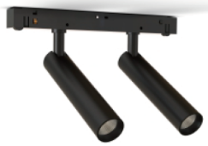 | 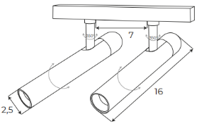 | Reflektor magnetyczny podwójny 2x5W | Double magnetic reflector 2x5W | 2x5W | Beam angle: 38 ° | Description：21wide magnetic hanging BODY COL：Sand black Material：A LEVEL Aluminum Light Source：OSRAM | CCT:3000K 666.011 lm
M0021N M0021Z | M0035N M0035Z |  | φ22*L1000mm | Lampa sylikonowa magnetyczna 15W 1 metr | Silicone magnetic lamp 15W 1 meters | 15W | φ22*L1000mm | Description: 21 series magnetic hose flooding light Finish: Spray painted black Material/Process: Aluminum profile Light source: Monochrome: Osram | CCT:3000K CRI：Ra≥90 1027.71 lm
M0022N M0022Z | M0036N M0036Z |  | φ22*L2000mm | Lampa sylikonowa magnetyczna 20W 2 metry | Silicone magnetic lamp 20W 2 meters | 20W | φ22*L2000mm | Description: 21 series magnetic hose flooding light Finish: Spray painted black Material/Process: Aluminum profile Light source: Monochrome: Osram | CCT:3000K CRI：Ra≥90 1404.89 lm
M0037N M0037Z | M0038N M0038Z | 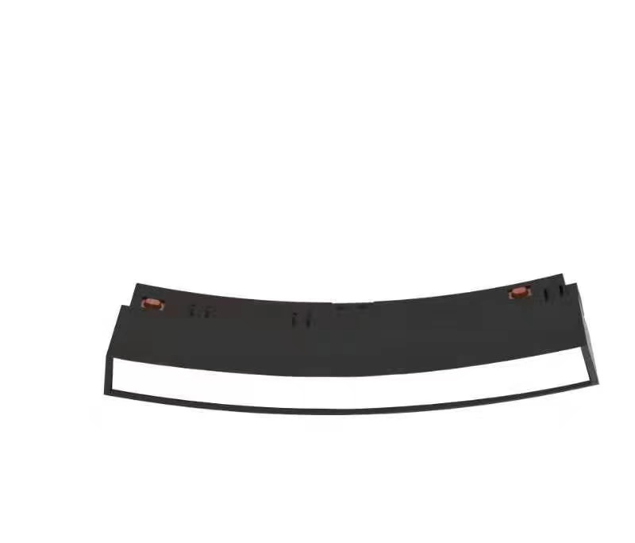 |  | LAMPA MAGNETYCZNA LINIOWA ŁUK | Magnetic lamp | 8W |  | Description: Circular series magnetic flooding module (φ600) Surface treatment: Material/Process: Aluminum profile Reflector color: acrylic Light source: Monochrome: Osram | CCT:3000K 349LM
M0039N M0039Z | M0040N M0040Z | 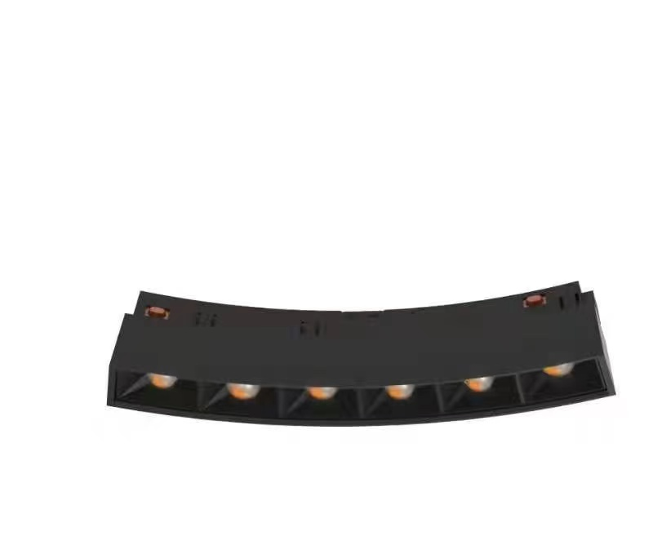 |  | LAMPA MAGNETYCZNA LINIOWA ŁUK | Magnetic lamp | 6W |  | Description: Circular series magnetic flooding module (φ600) Surface treatment: black Material/Process: Aluminum profile Reflector color: acrylic Light source: Monochrome: Osram | CCT:3000K
M0049N M0049D M0049Z |  |  |  | LAMPA MAGNETYCZNA ZŁOTA |  | 8W |  | Description：21wide magnetic adjustable spot BODY COL：Sand black Material：A LEVEL Aluminum Light Source：OSRAM | CCT= 3000K 578.368 lm
M0050N M0050Z | M0056N M0056Z | 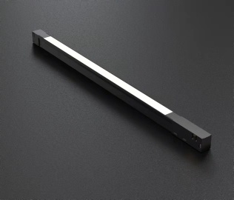 | L400*W18*H16mm Beam angle：100° |  |  | 10W±8% | Beam Angle：112° | Description: 16 series magnetic flooding module Surface treatment: lamp body Material/Process: Aluminum profile Reflector color: acrylic Light source: Monochrome: Osram; Two colors: Osram | CCT:3000K CRI：Ra≥90
M0051N M0051Z | M0057N M0057Z |  | L720*W18*H16mm Beam angle：100° |  |  | 18W±8% | Beam Angle：112° | Description: 16 series magnetic flooding module Surface treatment: lamp body Material/Process: Aluminum profile Reflector color: acrylic Light source: Monochrome: Osram; Two colors: Osram | CCT:3000K CRI：Ra≥90
M0052N M0052Z | M0058N M0058Z |  | L1040*W18*H16mm Beam angle：100° |  |  | 24W±8% | Beam Angle：112° | Description: 16 series magnetic flooding module Surface treatment: lamp body Material/Process: Aluminum profile Reflector color: acrylic Light source: Monochrome: Osram; Two colors: Osram | CCT:3000K CRI：Ra≥90
M0053N M0053Z | M0059N M0059Z | 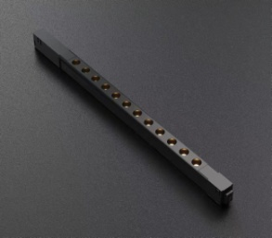 | L350*W16*H16mm Beam angle：24° |  |  | 12W±8% | Beam Angle：112° | Description: 16 series magnetic grill 12pcs module Surface treatment: lamp body Material/Process: Aluminum profile Reflector color: acrylic Light source: Monochrome: Osram; Two colors: TOYONIA | CCT:3000K CRI：Ra≥90
M0054N M0054Z | M0060N M0060Z |  | L480*W16*H16mm Beam angle：24° |  |  | 18W±8% | Beam Angle：112° | Description: 16 series magnetic grill 18pcs module Surface treatment: lamp body Material/Process: Aluminum profile Reflector color: acrylic Light source: Monochrome: Osram; Two colors: TOYONIA | CCT:3000K CRI：Ra≥90
M0055N M0055Z | M0061N M0061Z |  | L610*W16*H16mm Beam angle：24° |  |  | 24W±8% | Beam Angle：112° | Description: 16 series magnetic grill 24pcs module Surface treatment: lamp body Material/Process: Aluminum profile Reflector color: acrylic Light source: Monochrome: Osram; Two colors: TOYONIA

Micro11 EURO
...
 | NAME | PHOTO | DESCRIPTION | € NET PRICE ON/OFF | € NET PRICE ZIGBEE | HUF GROSS PRICE ON/OFF | HUF GROSS PRICE ZIGBEE
NT0006 | MAXLIGHT NT0006 MICROTRACK SURFACE INSTALLED 1mb |  | Width 19,5mm Height 12mm | 23.47 € |  | 13,113 HUF
NT0007 | MAXLIGHT NT0007 MICROTRACK SURFACE INSTALLED 2mb |  | Width 19,5mm Height 12mm | 46.93 € |  | 26,226 HUF
NT0008 | MAXLIGHT NT0008 MICROTRACK SURFACE INSTALLED ANGLE 90 |  | Length 40mm x 40mm | 11.73 € |  | 6,557 HUF
NT0009 | MAXLIGHT NT0009 MICROTRACK SURFACE INSTALLED WALL/CEILING CORNER |  | Length 40mm x 40mm | 11.73 € |  | 6,557 HUF
NT0010 | MAXLIGHT NT0010 MICROTRACK SURFACE INSTALLED CEILING/UPCEILING CORNER |  | Length 40mm x 40mm | 11.73 € |  | 6,557 HUF
NT0011 | MAXLIGHT NT0011 MICROTRACK RECESSED SPRING 1mb |  | Width 25,5mm Height 14,25mm | 23.47 € |  | 13,113 HUF
NT0012 | MAXLIGHT NT0012 MICROTRACK RECESSED SPRING 2mb |  | Width 25,5mm Height 14,25mm | 48.42 € |  | 27,058 HUF
NT0013 | MAXLIGHT NT0013 MICROTRACK RECESSED SPRING ANGLE 90 |  | Length 40mm x 40mm | 11.73 € |  | 6,557 HUF
NT0014 | MAXLIGHT NT0014 MICROTRACK RECESSED SPRING WALL/CEILING CORNER |  | Length 40mm x 40mm | 11.73 € |  | 6,557 HUF
NT0015 | MAXLIGHT NT0015 MICROTRACK RECESSED SPRING CEILING/UPCEILING CORNER |  | Length 40mm x 40mm | 11.73 € |  | 6,557 HUF
N0001N N0001Z | MAXLIGHT N0001N N0001Z MICRO REFLECTOR 5W BLACK On-Off | 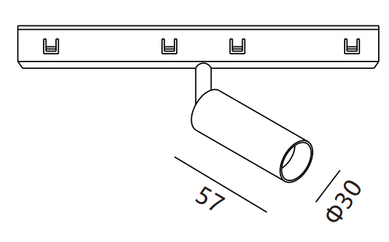 | 146mm 3000K CRI90 5W 36° 486lm | 35.20 € | 70.40 € | 19,670 HUF | 39,340 HUF
N0002N N0002Z | MAXLIGHT N0002N N0002Z MICRO REFLECTOR 10W BLACK On-Off | 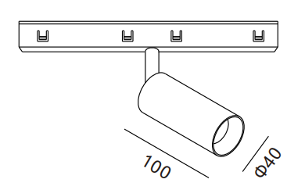 | 146mm 3000K CRI90 10W 36° 713lm | 42.24 € | 77.44 € | 23,604 HUF | 43,273 HUF
N0003N N0003Z | MAXLIGHT N0003N N0003Z MICRO GRID 12W BLACK ROTATABLE On-Off |  | 230mm 3000K CRI90 12W 988lm | 35.20 € | 70.40 € | 19,670 HUF | 39,340 HUF
N0004N N0004Z | MAXLIGHT N0004N N0004Z MICRO GRID 18W BLACK On-Off |  | 345mm 3000K CRI90 18W 36° 1414lm | 44.59 € | 79.79 € | 24,915 HUF | 44,585 HUF
N0005N N0005Z | MAXLIGHT N0005N N0005Z MICRO GRID 12W BLACK SWING On-Off |  | 230mm 3000K CRI90 12W 36° 948lm | 50.45 € | 85.65 € | 28,193 HUF | 47,863 HUF
N0006N N0006Z | MAXLIGHT N0006N N0006Z MICRO LINE 12W BLACK ROTATABLE On-Off |  | 230mm 3000K CRI90 12W 100° 371lm | 34.03 € | 69.23 € | 19,014 HUF | 38,684 HUF
N0007N N0007Z | MAXLIGHT N0007N N0007Z MICRO LINE 18W BLACK ROTATABLE On-Off |  | 345mm 3000K CRI90 18W 100° 581lm | 43.41 € | 78.61 € | 24,259 HUF | 43,929 HUF
N0008N | MAXLIGHT N0008N MICRO LINE 12W BLACK On-Off | 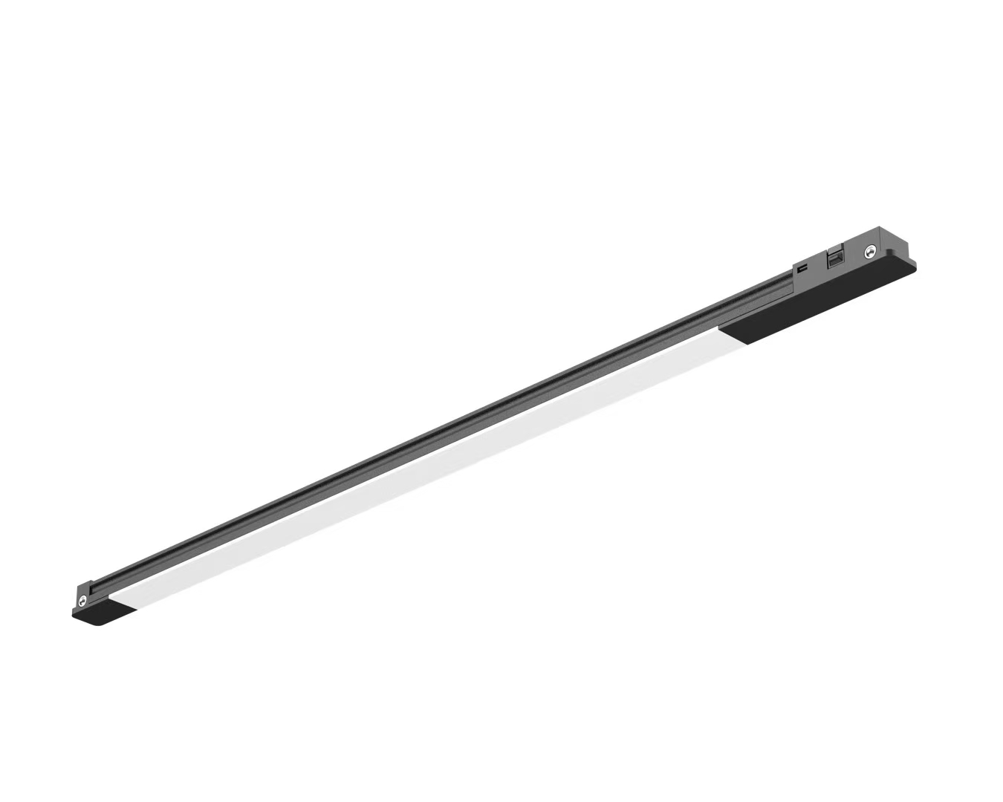 | 300mm 3000K CRI90 12W 36° 244lm | 21.12 € | not available | 11,802 HUF | not available
N0009N | MAXLIGHT N0009N MICRO GRID 12W BLACK On-Off | 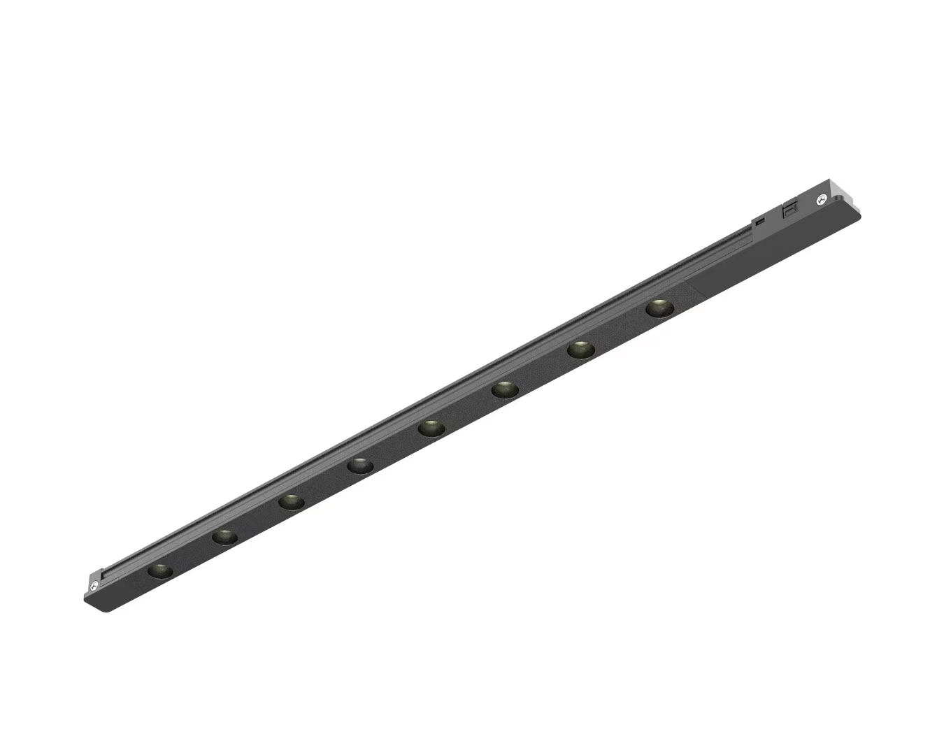 | 300mm 3000K CRI90 12W 36° 180lm | 30.51 € | not available | 17,047 HUF | not available
N0010N N0010Z | MAXLIGHT N0010N N0010Z MICRO SPOT5W BLACK On-Off |  | 146mm 3000K CRI90 5W 36° 501lm | 38.72 € | 73.92 € | 21,637 HUF | 41,306 HUF
N0011N N0011Z | MAXLIGHT N0011N N0011Z MICRO SPOT 12W BLACK On-Off |  | 146mm 3000K CRI90 12W 36° 855lm | 38.72 € | 73.92 € | 21,637 HUF | 41,306 HUF
N0012N N0012Z | MAXLIGHT N0012N N0012Z MICRO GRID 12W BLACK On-Off |  | 146mm 3000K CRI90 12W 36° 1220lm | 39.42 € | 74.62 € | 22,030 HUF | 41,700 HUF
N0013N N0013Z | MAXLIGHT N0013N N0013Z MICRO GRID 12W BLACK On-Off |  | 146mm 3000K CRI90 12W 36° 800lm | 39.42 € | 74.62 € | 22,030 HUF | 41,700 HUF
NA0001 | MAXLIGHT NA0001 POWER SUPPLY FOR EXTERNAL DRIVER | 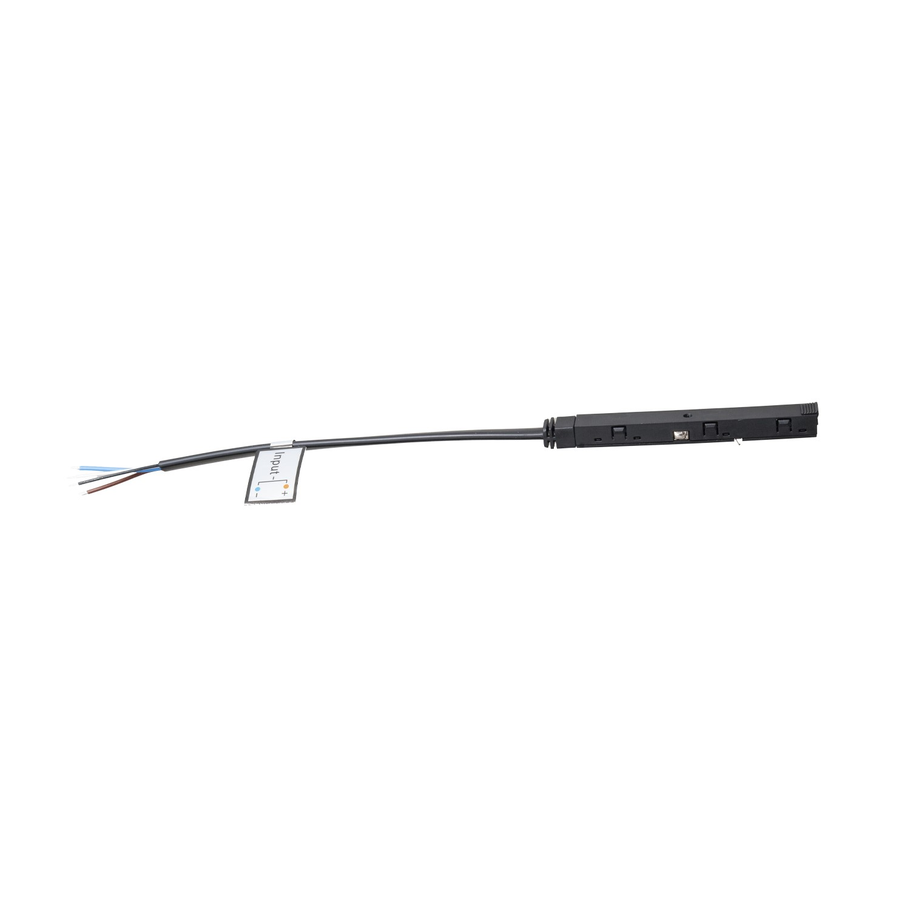 | 120mm do zasilacza NA0008 (100W) lub MA0007 (200W) | 7.27 € |  | 4,065 HUF
NA0002 | MAXLIGHT NA0002 INTERNAL TRACK CONNECTOR | 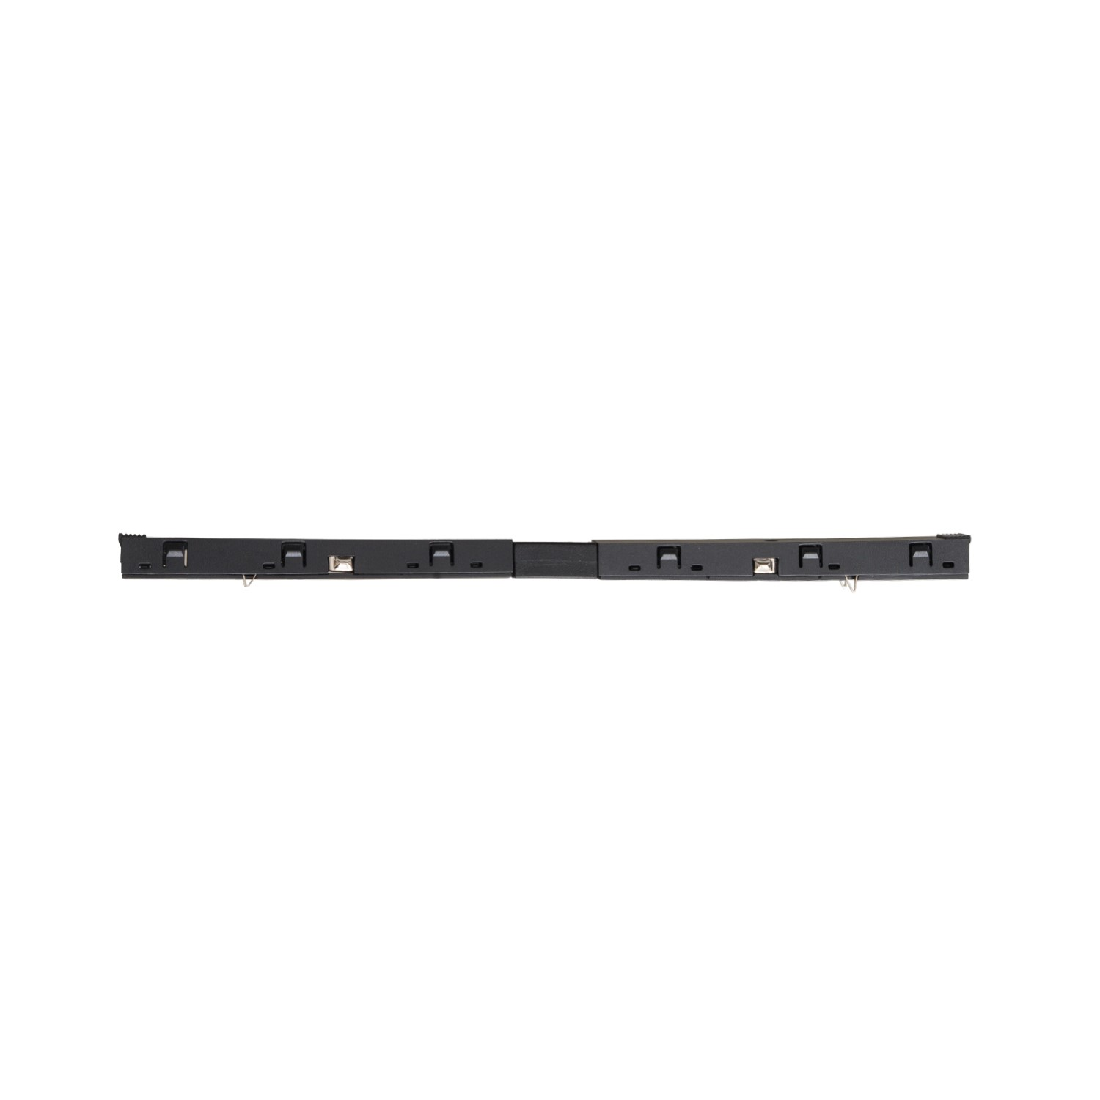 | 100mm + 100mm | 12.20 € |  | 6,819 HUF
NA0003 | MAXLIGHT NA0003 INTERNAL TRACK CONNECTOR ANGLE 90 | 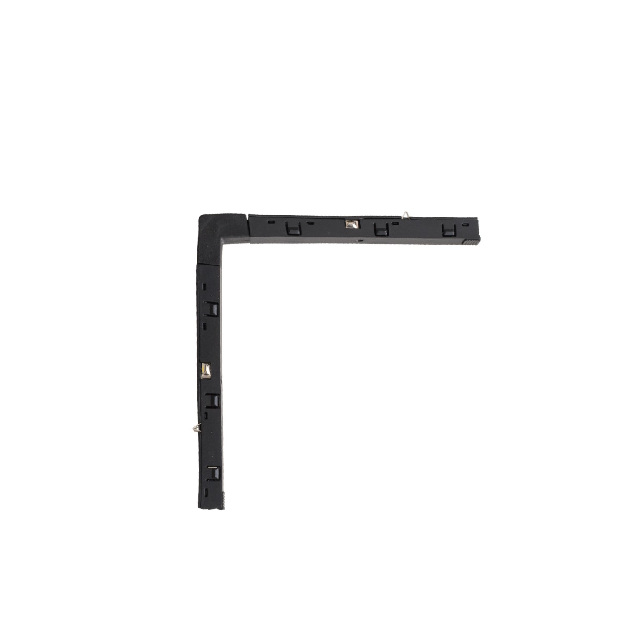 | 111mm x 111mm | 12.20 € |  | 6,819 HUF
NA0004 | MAXLIGHT NA0004 INTERNAL TRACK CONNECTOR WALL/CEILING |  | 110mm x 110mm | 12.20 € |  | 6,819 HUF
NA0005 | MAXLIGHT NA0005 INTERNAL TRACK CONNECTOR WALL/UPCEILING |  | 110mm x 110mm | 12.20 € |  | 6,819 HUF
NA0006 | MAXLIGHT NA0006 BUILT IN TRACK TRANSFORMER 100W | 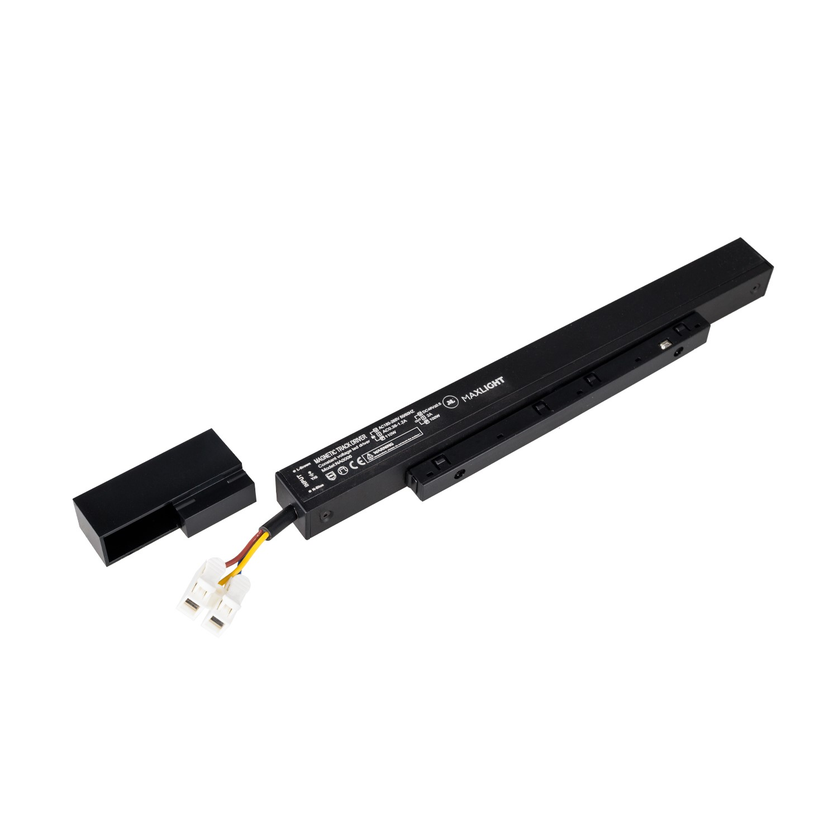 | 235mm, out from the track h31mm | 39.66 € |  | 22,161 HUF
NA0007 | MAXLIGHT NA0007 BUILT IN TRACK TRANSFORMER 150W |  | 305mm, out from the track h31mm | 51.39 € |  | 28,718 HUF
NA0008 | MAXLIGHT NA0008 EXTERNAL TRACK TRANSFORMER 48V 100W |  | 123mm x 97mm x 30mm | 52.80 € |  | 29,505 HUF
MA0007 | MAXLIGHT MA0007 EXTERNAL TRACK TRANSFORMER 48V 200W |  | 215mm x 115mm x 30mm | 83.67 € |  | 46,755 HUF
NA0013 | Mechanical connection of MICRO11 flush-mounted rails RAIL+RAIL |  |  | 1.22 € |  | 682 HUF

